对账发票申请
山东凌特对账单-Recall
客户 | 下单时间 | 客户联系人 | 单据编号 | 客户PO号 | 睿颢合同号 | 客户款号 | 使用于 | 品名 | 数量(片） | 单价(RMB) | 金额(RMB) | 备注1 | 备注2
山东凌特国际贸易有限公司 | 2025-11-25 | Sissie | S25111760 | 69266-04 | RSDLTZH013 | 3214/200/733/99 | PLATO LLANO BETH PORCELANA | 14标RFID贴纸45*35mm可移 ZHRFS24013 | 2032 | 0.45 | 914.40
 |  |  |  | 69268-04 |  | 3214/202/733/99 | PLATO POSTRE BETH PORCELANA | 14标RFID贴纸45*35mm可移 ZHRFS24013 | 2032 | 0.45 | 914.40
 |  |  |  | 69272-04 |  | 3214/210/733/99 | MUG BETH PORCELANA | 14标RFID贴纸45*35mm可移 ZHRFS24013 | 833 | 0.45 | 374.85
 |  |  |  | 69267-04 |  | 3214/201/733/99 | PLATO HONDO BETH PORCELANA | 14标RFID贴纸45*35mm可移 ZHRFS24013 | 1224 | 0.45 | 550.80
 |  |  |  | 69273-04 |  | 3214/211/733/99 | BOWL BETH PORCELANA | 14标RFID贴纸45*35mm可移 ZHRFS24013 | 1339 | 0.45 | 602.55
 |  |  |  | 69269-04 |  | 3214/206/733/99 | PLATO PAN BETH PORCELANA | 14标RFID贴纸45*35mm可移 ZHRFS24013 | 2057 | 0.45 | 925.65
 |  |  |  | 69270-04 |  | 3214/207/733/99 | TAZA CAFÉ + PLATO BETH PORCELANA | 14标RFID贴纸45*35mm可移 ZHRFS24013 | 3068 | 0.45 | 1380.60
 |  |  |  | 69271-04 |  | 3214/208/733/99 | TAZA TÉ + PLATO BETH PORCELANA | 14标RFID贴纸45*35mm可移 ZHRFS24013 | 3558 | 0.45 | 1601.10

TOTAL1 |  |  |  |  |  |  |  |  | 16143 |  | 7264.35
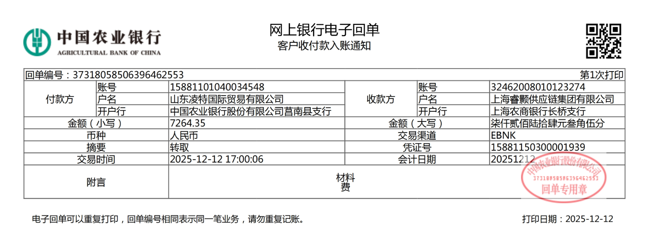
发票通知单
编号 （发票张数） | 申请日期 | 客户 | 开票抬头 （请填写全名） | 货物或应 税劳名称（比如吊粒，吊牌等，大致写一下就可以） | 规格型号 （如果不需要注明的请写“无”） | 单位 | 数量 | 金额 （一张发票的总金额） | 备注
1 |  | 山东凌特 | 山东凌特国际贸易有限公司 | 贴纸、吊牌、吊粒 | 无 | pcs | 16143 | ￥7,264.35

